78268
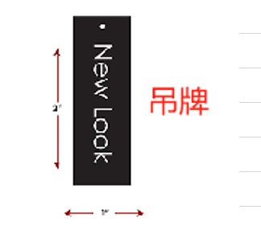
宁波制衣辅料订购单
款号 | 77726 | 30844-11V+11A | 吊牌 | 520

款号 | 77726M | 30844-11V+11A | 吊牌 | 510

